Лист 1
Прайс-лист
МИР ПРЯЖИ

В валюте: руб. (курс 1).
Цены указаны на 07.08.2020

№ | Номенклатура/ Характеристика номенклатуры | Описание | Изображение | Артикул | Цена | Ед. | Остаток | Ссылка на сайт
 | Рисунок на холсте 006Н Сиреневое настроение | Рисунок на холсте 006Н Сиреневое настроение | 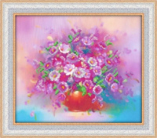 | 006Н | 112.50 |  |  | Изображение
 | Рисунок на холсте 006Н Сиреневое настроение |  |  |  | 112.50 | шт | 1 | Изображение
 | Рисунок на холсте 011П Новогодняя сказка | Рисунок на холсте 011П Новогодняя сказка | 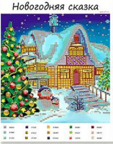 | 011П | 112.50 |  |  | Изображение
 | Рисунок на холсте 011П Новогодняя сказка |  |  |  | 112.50 | шт | 1 | Изображение
 | Рисунок на холсте 019Н Клевер и бабочки | Рисунок на холсте 019Н Клевер и бабочки | 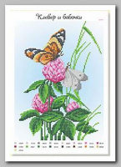 | 019Н | 150.00 |  |  | Изображение
 | Рисунок на холсте 019Н Клевер и бабочки |  |  |  | 150.00 | шт | 1 | Изображение
 | Рисунок на холсте 019П Тепло зимы | Рисунок на холсте 019П Тепло зимы | 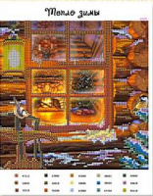 | 019П | 112.50 |  |  | Изображение
 | Рисунок на холсте 019П Тепло зимы |  |  |  | 112.50 | шт | 1 | Изображение
 | Рисунок на холсте 025П Тихое местечко | Рисунок на холсте 025П Тихое местечко | 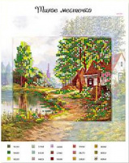 | 025П | 112.50 |  |  | Изображение
 | Рисунок на холсте 025П Тихое местечко |  |  |  | 112.50 | шт | 1 | Изображение
 | Рисунок на холсте 027А Коралловый риф 27х30 | Рисунок на холсте 027А Коралловый риф 27х30 |  | 027А | 287.50 |  |  | Изображение
 | Рисунок на холсте 027А Коралловый риф 27х30 |  |  |  | 287.50 | шт | 1 | Изображение
 | Рисунок на холсте 035А Друзья на расстоянии | Рисунок на холсте 035А Друзья на расстоянии | 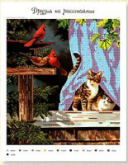 | 035А | 287.50 |  |  | Изображение
 | Рисунок на холсте 035А Друзья на расстоянии |  |  |  | 287.50 | шт | 2 | Изображение
 | Рисунок на холсте 041И Святая Елизавета | Рисунок на холсте 041И Святая Елизавета | 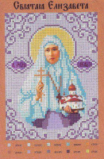 | 041И | 75.00 |  |  | Изображение
 | Рисунок на холсте 041И Святая Елизавета |  |  |  | 75.00 | шт | 1 | Изображение
 | Рисунок на холсте 041Н Очаровательные георгины | Рисунок на холсте 041Н Очаровательные георгины | 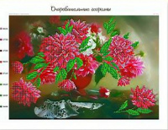 | 041Н | 300.00 |  |  | Изображение
 | Рисунок на холсте 041Н Очаровательные георгины |  |  |  | 300.00 | шт | 1 | Изображение
 | Рисунок на холсте 041П Разноцветное кружево | Рисунок на холсте 041П Разноцветное кружево |  | 041П | 75.00 |  |  | Изображение
 | Рисунок на холсте 041П Разноцветное кружево |  |  |  | 75.00 | шт | 1 | Изображение
 | Рисунок на холсте 043П Морозный вечерок | Рисунок на холсте 043П Морозный вечерок | 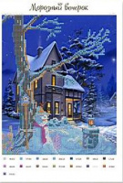 | 043П | 150.00 |  |  | Изображение
 | Рисунок на холсте 043П Морозный вечерок |  |  |  | 150.00 | шт | 1 | Изображение
 | Рисунок на холсте 049И Святой Матфей | Рисунок на холсте 049И Святой Матфей | 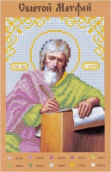 | 049И | 75.00 |  |  | Изображение
 | Рисунок на холсте 049И Святой Матфей |  |  |  | 75.00 | шт | 1 | Изображение
 | Рисунок на холсте 049Н Тюльпаны | Рисунок на холсте 049Н Тюльпаны | 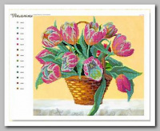 | 049Н | 287.50 |  |  | Изображение
 | Рисунок на холсте 049Н Тюльпаны |  |  |  | 287.50 | шт | 1 | Изображение
 | Рисунок на холсте 057Н Розы в корзинке | Рисунок на холсте 057Н Розы в корзинке | 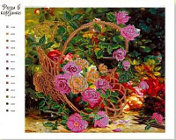 | 057Н | 287.50 |  |  | Изображение
 | Рисунок на холсте 057Н Розы в корзинке |  |  |  | 287.50 | шт | 1 | Изображение
 | Рисунок на холсте 058П Цветущая Испания | Рисунок на холсте 058П Цветущая Испания | 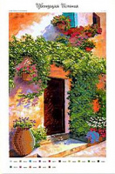 | 058П | 325.00 |  |  | Изображение
 | Рисунок на холсте 058П Цветущая Испания |  |  |  | 325.00 | шт | 2 | Изображение
 | Рисунок на холсте 067Н Майский букет | Рисунок на холсте 067Н Майский букет | 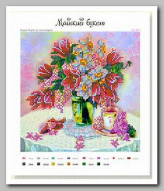 | 067Н | 112.50 |  |  | Изображение
 | Рисунок на холсте 067Н Майский букет |  |  |  | 112.50 | шт | 1 | Изображение
 | Рисунок на холсте 072А Розовые ракушки | Рисунок на холсте 072А Розовые ракушки | 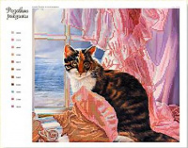 | 072А | 287.50 |  |  | Изображение
 | Рисунок на холсте 072А Розовые ракушки |  |  |  | 287.50 | шт | 2 | Изображение
 | Рисунок на холсте 075Н Пина колада | Рисунок на холсте 075Н Пина колада | 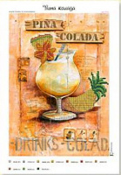 | 075Н | 237.50 |  |  | Изображение
 | Рисунок на холсте 075Н Пина колада |  |  |  | 237.50 | шт | 1 | Изображение

